F1
FICHE DE RECETTE

Coulis de pourpier

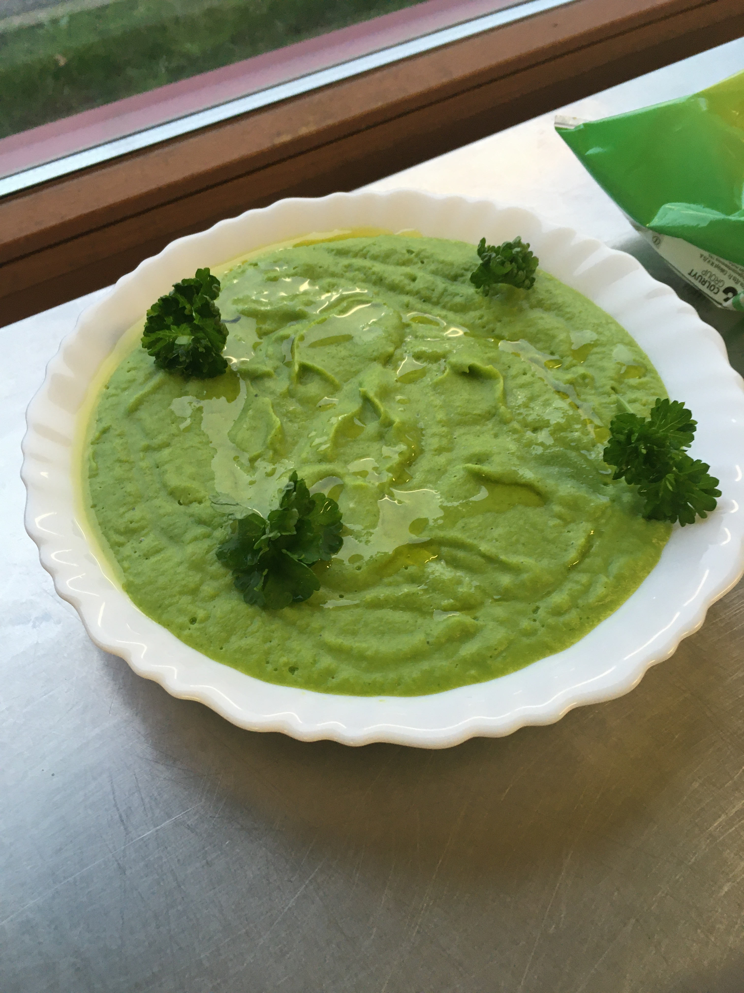
Type de recette
Nombre de portions
Temps de préparation
Temps de cuisson
Temps de refroidissement
Coût matières total (HT) :
Coefficient multiplicateur :
Prix / Portion (HT) :

INGRÉDIENTS

PRODUIT | UNITÉ | QUANTITÉ | PUHT | PTHT
Panais | kg | 0.25
Pourpier | botte | 5
Huile olive | C.à.S. | 1
Sel
Poivre
Ail | éclat | 1

TOTAL

DESCRIPTION DE LA RECETTE

1 : Couper les panais épluchés en morceaux et les faire cuire à la vapeur avec l'ail 2 : Mixer le panais à chaud avec l'huile d'olive, ajouter le pourpier lavé et coupé, saler et poivrer légerement et continuer de mixer quelques instants. 3 : Rectifier l'assaisonement.

